Fig1
 | Térmica | Hidráulica | Eólica y solar
2000 | 3745.80 | 16176.05 | 0.85
2002 | 3940.97 | 18040.13 | 1.23
2004 | 6740.45 | 17525.34 | 1.23
2006 | 7774.26 | 19594.35 | 1.23
2008 | 13402.26 | 19059.62 | 1.23
2010 | 15854.65 | 20052.13 | 1.23
2012 | 18919.18 | 22044.04 | 56.81
2014 | 22882.32 | 22210.66 | 456.84
2016 | 26223.45 | 24171.69 | 1304.84
2018 | 21907.86 | 30737.46 | 2247.84
2020 | 19641.10 | 30510.30 | 2592.31
2022 | 27215.91 | 29743.80 | 2752.86
2023 | 29667.71 | 29087.64 | 3312.01
Año | Térmica | Hidráulica | Eólica y solar | Solar | Eólica
2000 | 3745.80 | 16176.05 | 0.85 | 0.85 | 0.00
2002 | 3940.97 | 18040.13 | 1.23 | 1.23 | 0.00
2004 | 6740.45 | 17525.34 | 1.23 | 1.23 | 0.00
2006 | 7774.26 | 19594.35 | 1.23 | 1.23 | 0.00
2008 | 13402.26 | 19059.62 | 1.23 | 1.23 | 0.00
2010 | 15854.65 | 20052.13 | 1.23 | 1.23 | 0.00
2012 | 18919.18 | 22044.04 | 56.81 | 55.58 | 1.23
2014 | 22882.32 | 22210.66 | 456.84 | 199.30 | 257.54
2016 | 26223.45 | 24171.69 | 1304.84 | 241.01 | 1063.83
2018 | 21907.86 | 30737.46 | 2247.84 | 745.40 | 1502.44
2020 | 19641.10 | 30510.30 | 2592.31 | 778.21 | 1814.10
2022 | 27215.91 | 29743.80 | 2752.86 | 820.99 | 1931.87
2023 | 29667.71 | 29087.64 | 3312.01 | 956.69 | 2355.32

Fig2
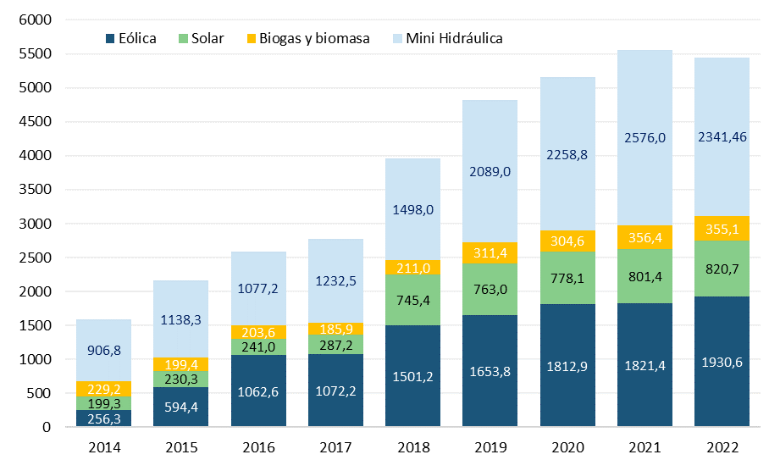
Año | Mini-hidráulica | Biomasa y biogas | Solar | Eólica | Porcentaje RER
2014 | 906.78 | 229.17 | 199.30 | 256.31 | 3.8%
2015 | 1138.32 | 199.39 | 230.26 | 594.37 | 4.8%
2016 | 1077.16 | 203.57 | 241.01 | 1062.60 | 5.3%
2017 | 1232.52 | 185.92 | 287.20 | 1072.21 | 5.5%
2018 | 1496.30 | 211.00 | 745.40 | 1501.20 | 7.6%
2019 | 2089.00 | 311.40 | 763.00 | 1653.80 | 8.5%
2020 | 2432.68 | 304.60 | 778.13 | 1812.88 | 9.8%
2021 | 2720.88 | 356.38 | 801.44 | 1821.35 | 9.7%
2022 | 2478.26 | 355.07 | 820.72 | 1930.64 | 9.1%
2023 | 2582.85 | 341.49 | 956.39 | 2354.09 | 9.8%

